Kelompok A1
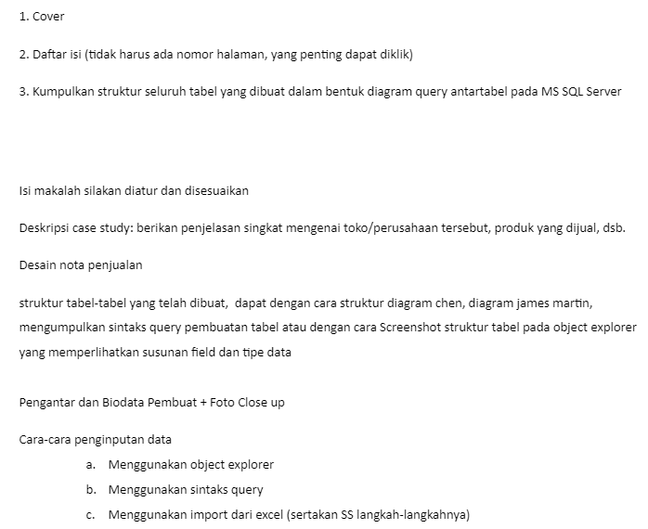
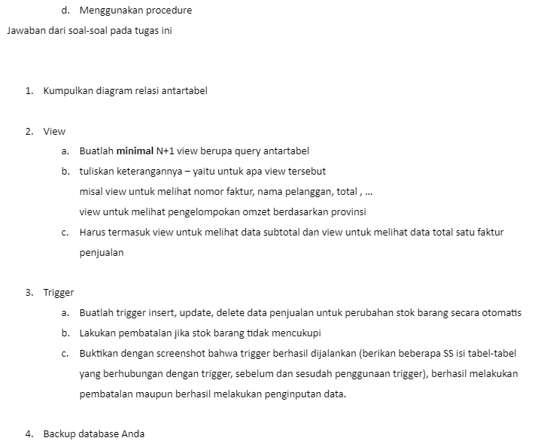
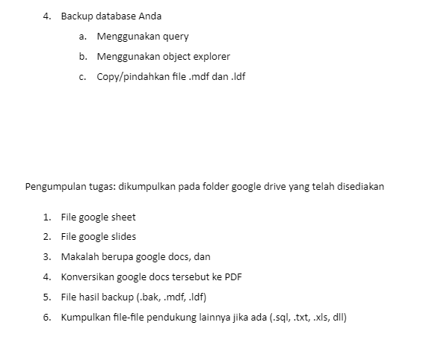
Perusahaan : | TB Madju Jaya
Produk Penjualan : | Bahan Bangunan |  |  |  |  |  | LANGSONG TAHAP 2
 |  |  |  |  |  |  | Deskripsi Tugas Kelompok IF22 BDII - Google Docs
NO | NPM | Nama | NO | NPM | Nama |  | stok barang random
1 | 2024250039 | Ahmad Zaky Nadimsyah | 1 | 2125250000 | Adrian Chen |  | tabel pelanggan namo anggota lalu random
2 | 2024250055 | Bakti Ananda Fernando | 2 | 2125250006 | Andre Kurniawan
3 | 2024250065 | Boy Putra | 3 | 2125250007 | Christian Richie Wijaya |  | alamat perbaiki
4 | 2024250005 | Dicko David Koniady | 4 | 2125250011 | Hansen |  | tambah kolom kota, value ada luar kota
5 | 2024250044 | Dika Saputra | 5 | 2125250015 | Steven Tribethran
6 | 2024250062 | Diva Putri Kynta | 6 | 2125250019 | Rio Ferdynand |  | tambah tabel Salesman, nama anggota semua
7 | 2024250080 | Fadhil Sa'adat | 7 | 2125250022 | Neilsen Nicholas Komah
8 | 2024250045 | Fandy |  |  |  |  | tiap gawe selesai tambah ke log
9 | 2024250033 | Fathimah Azzahra
10 | 2024250018 | Felix Kurniawan |  |  |  |  | import data dari file csv ke sql, exec
11 | 2024250084 | Fernandi Indi Nizar G
12 | 2024250041 | Florence Renaldo |  |  |  |  | buat soal dewek, buat sheet baru
13 | 2024250071 | Genisshanda Nabila Matari
14 | 2024250021 | Hendra Nata Niko Pirnando |  |  |  |  | cek tabel yang belum normalisasi, perbaiki
15 | 2024250082 | Imelia Dwinora Cahyati
 |  |  | SELALU ISI LOG |  |  |  | pikirkan efisiensi DB

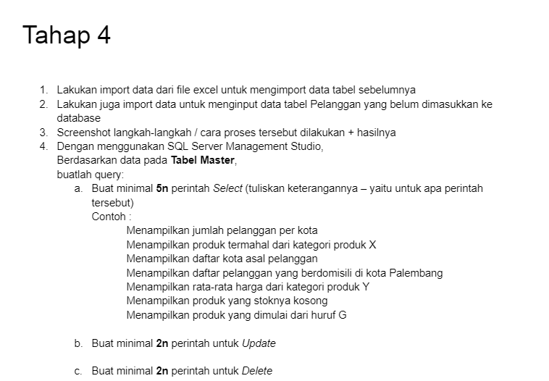
 |  |  |  |  |  |  | jelaskan kenapa harus dinormalisasi di makalah
 |  |  |  |  | NOW: 4.4
 |  |  |  |  |  |  | tabel retur diberi jangka waktu batas pengembalian
 |  |  |  |  |  |  | alasan retur, salah barang(kondisi barang bagus bisa disimpan di stok lagi)

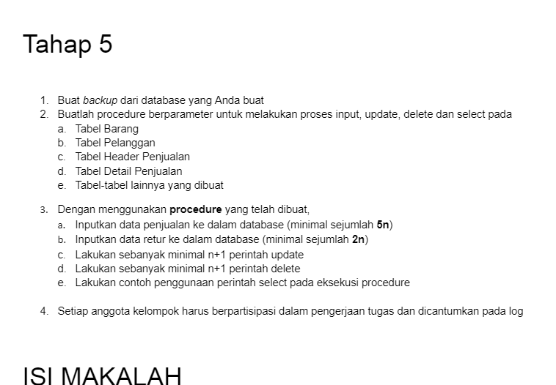
 |  |  |  |  | NOW: 5.2 | jangan lupa backup sebelum add procedure dll

 |  |  |  |  | https://docs.google.com/document/d/1Sgd2o5x-Aifh5U8kfwSyTiZ4eb-RJTHG41y_SWe1B-E/edit#heading=h.cgpz23d2ym62
 |  |  |  |  | YANG BELUM:

SSImportData
Import data Excel ke SSMS
Step | Deskripsi | Screenshot
1 | Pilih database yang ingin diisi | 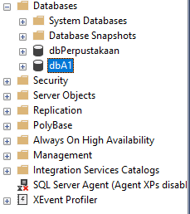
2 | Klik kanan database menuju menu `Tasks` -> `Import Data...` | 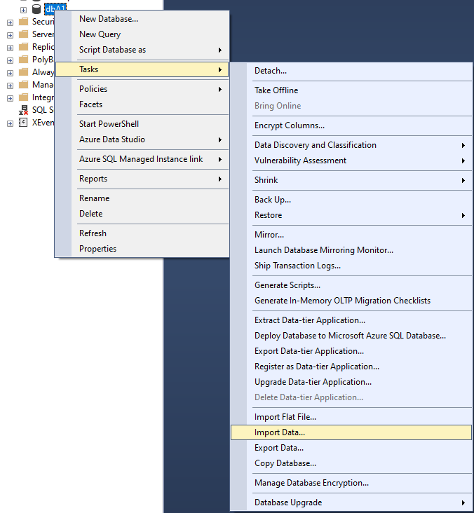
3 | Akan muncul dialog system, lalu klik `Next` | 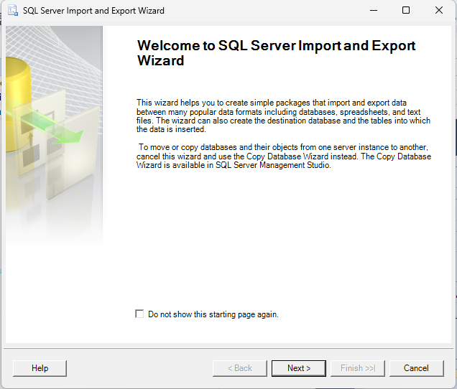
4 | Pilih sumber data yang akan diimport [Dalam kasus ini `Microsoft Excel`], lalu klik `Next` | 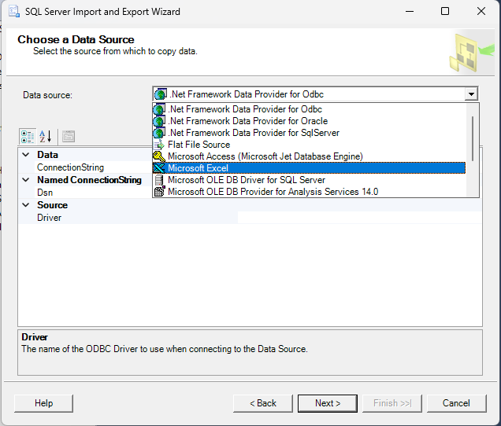
5 | Temukan lokasi dari file excel yang akan digunakan, pilih versi `Microsoft Excel` yang digunakan dan centang kotak `First row has column names` jika sheet dalam file tersebut memiliki header table di baris pertamanya, lalu klik `Next` | 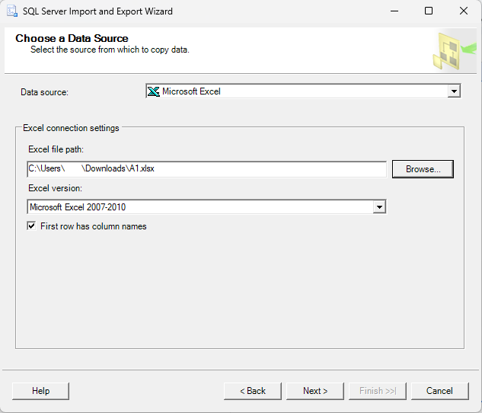
6 | Jika terjadi error seperti gambar di samping, download dan install `Microsoft Access Database Engine 2016 32-bit` melalui link ini | 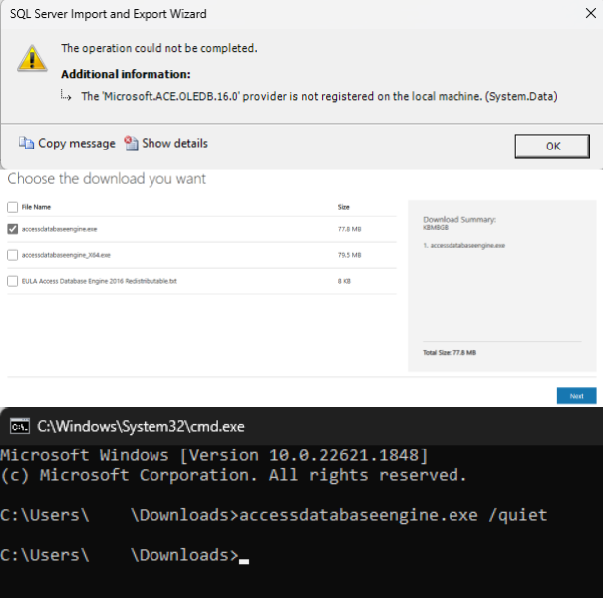
7 | Pilih tujuan import data [Dalam kasus ini `SQL Server Native Client 11.0`], dan pilih server sekaligus database yang ingin diisi, lalu klik `Next` | 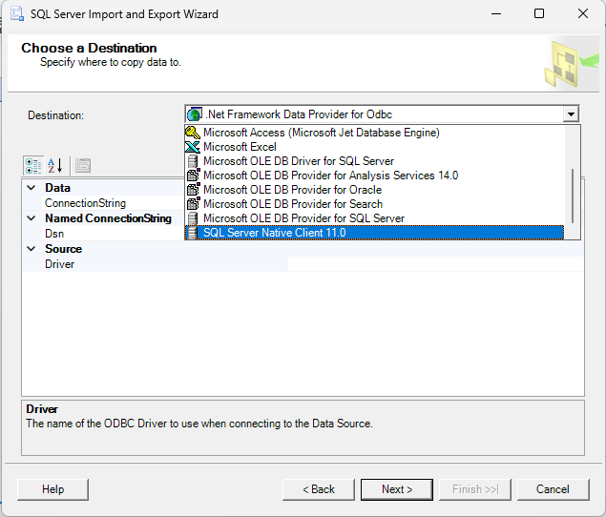
8 | Pilih opsi `Copy data FROM one or more tables or views`, lalu klik `Next` | 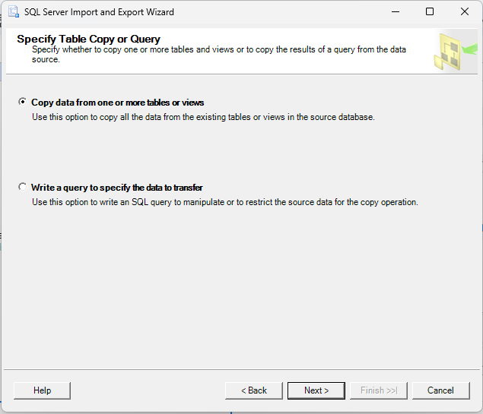
9 | Pilih sheet yang ingin diimport data tabelnya, dan pilih tabel tujuan jika ingin memasukkan data ke dalam tabel yang telah ada dalam database, lalu klik `Next` | 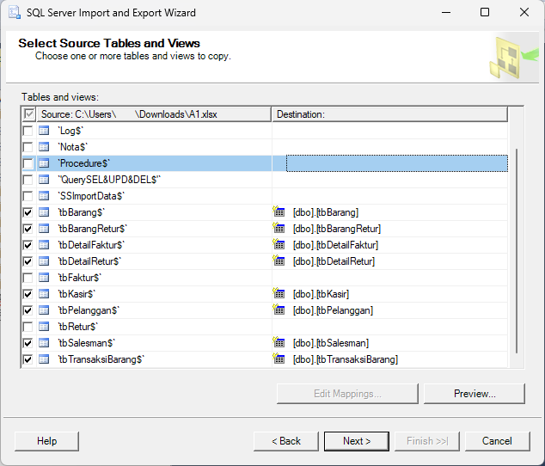
10 | Review file-field yang ada untuk memastikan tipe datanya kompatibel, lalu klik `Next` | 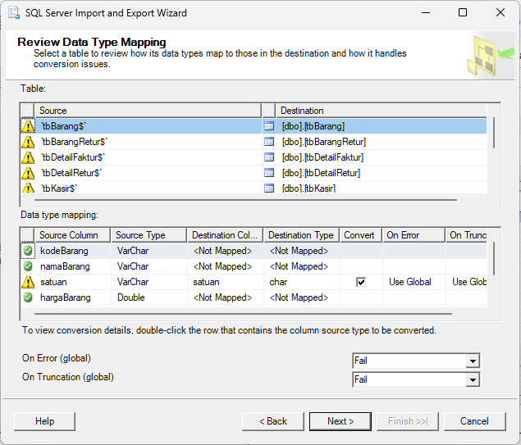
11 | Centang kotak `Run immediately` jika ingin langsung dieksekusi, lalu klik `Next` | 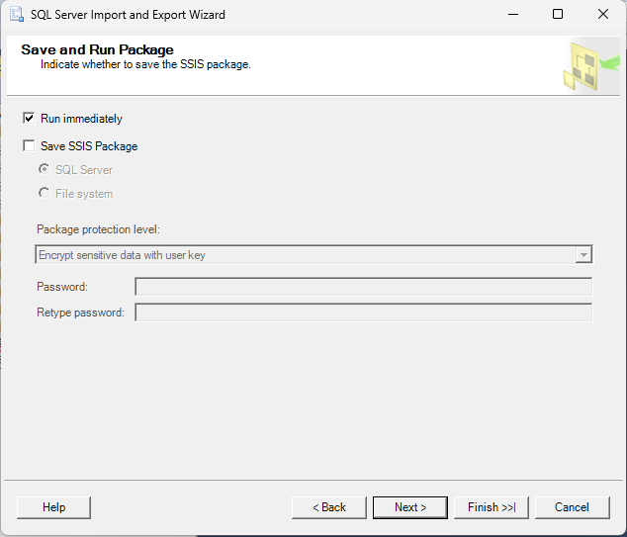
12 | Review isi dialog tersebut, jika sudah benar klik `Finish` | 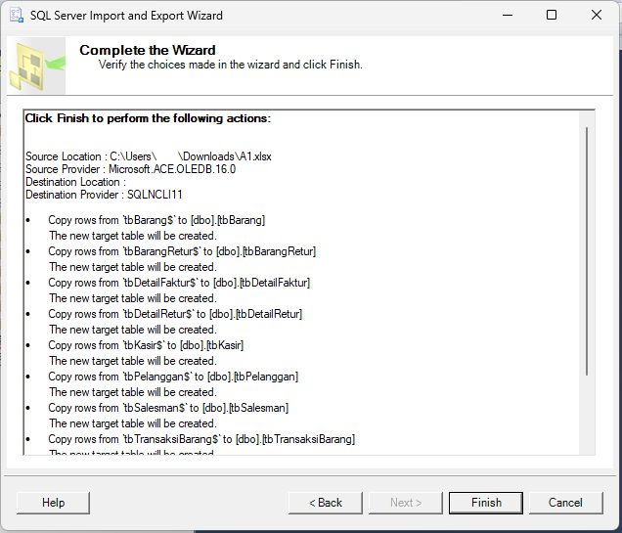
13 | Tunggu hingga proses import selesai | 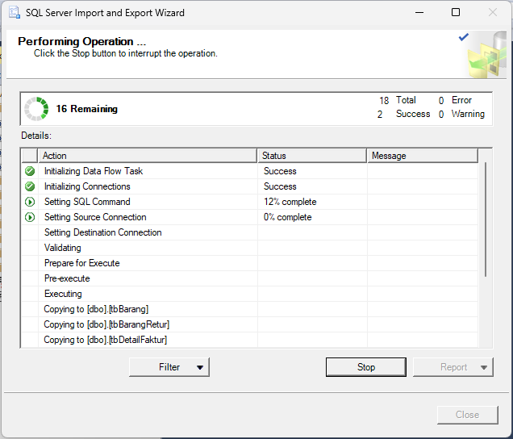
14 | Jika telah selesai, klik `Close` dan data telah berhasil diimport | 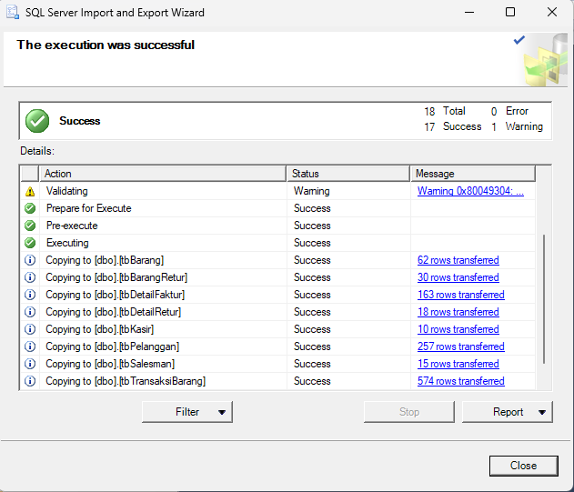
15 | Cek database dan pastikan data berhasil diimport | 